화면설계_SCR-01
화면설계서 — SCR-01 메인 워크벤치 (편집기)
← 화면정의서로
화면 ID | SCR-01
화면명 | 메인 워크벤치 (편집기)
유형 | 메인
진입 경로 | 앱 실행 → 폴더 열기
설명 | VS Code식 배치의 기본 화면. 가운데는 편집기·지도 전환, 오른쪽은 작업(채팅).
관련 기능 | FN-001, FN-004 ~ FN-012, FN-051, FN-062

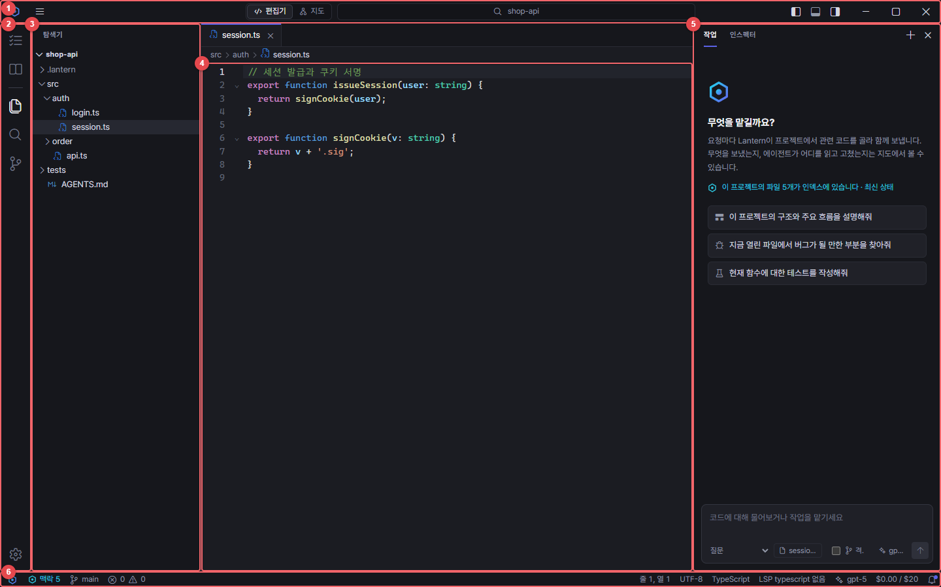
화면 (실제 앱 캡처, 빨간 번호 = 오른쪽 요소 설명) |  | 요소 설명
 |  | No | 요소명 | 설명 | 표시
 |  | 1 | 제목 표시줄 | 메뉴, 편집기·지도 전환, 명령 센터, 레이아웃 전환 | 캡처에 표시
 |  | 2 | 액티비티 바 | 작업·기억·탐색기·검색·소스 제어·설정 | 캡처에 표시
 |  | 3 | 탐색기 | 파일 트리, 새 파일·폴더, 이름 바꾸기·삭제 | 캡처에 표시
 |  | 4 | 편집기 | 25개 이상 언어 문법 색, 찾기·바꾸기, 언어 서버 진단·자동 완성 | 캡처에 표시
 |  | 5 | 작업(채팅) 사이드바 | AI 작업 대화, 에이전트 선택, 입력창 | 캡처에 표시
 |  | 6 | 상태 표시줄 | 맥락 색인 상태, 브랜치, 문제, 기본 모델, 이번 달 비용 | 캡처에 표시

화면설계_SCR-02
화면설계서 — SCR-02 시작하기
← 화면정의서로
화면 ID | SCR-02
화면명 | 시작하기
유형 | 탭(페이지)
진입 경로 | 첫 실행 자동 / 도움말 → 시작하기
설명 | AI 모델 연결 → 폴더 열기 → 사용법 세 단계 안내.
관련 기능 | FN-047, FN-049, FN-056

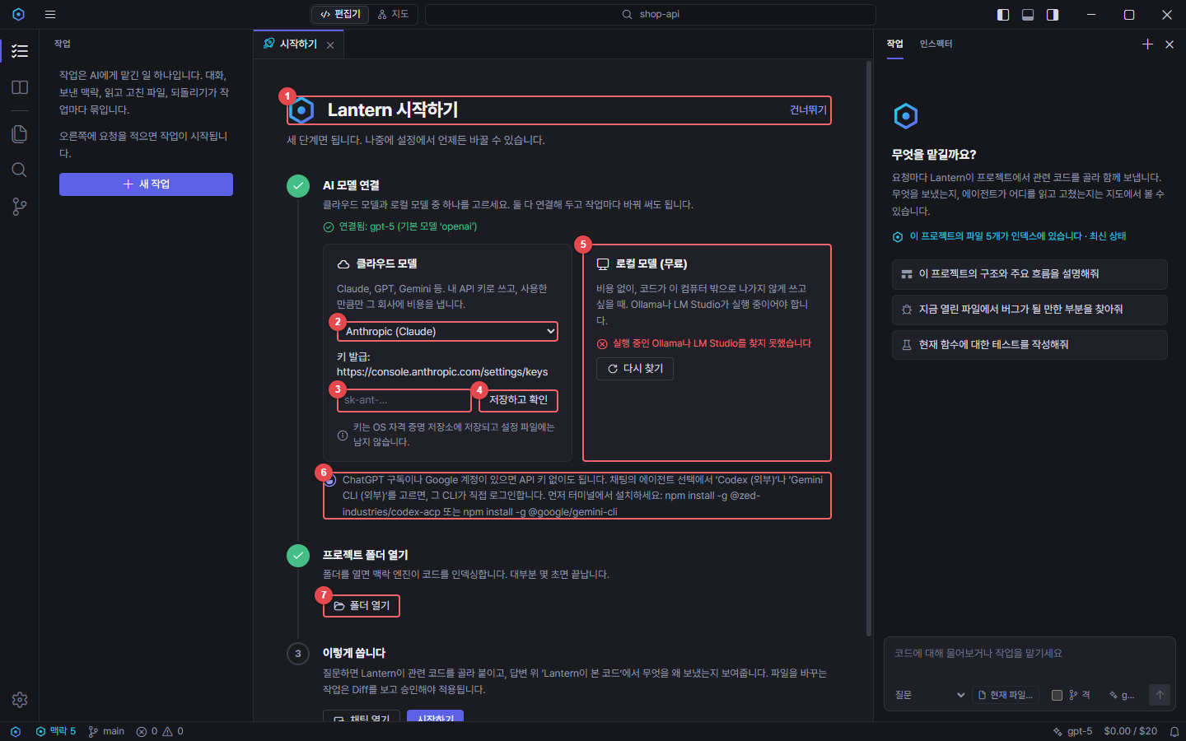
화면 (실제 앱 캡처, 빨간 번호 = 오른쪽 요소 설명) |  | 요소 설명
 |  | No | 요소명 | 설명 | 표시
 |  | 1 | 제목·건너뛰기 | 첫 실행 안내. 언제든 건너뛰고 탭으로 다시 열 수 있다 | 캡처에 표시
 |  | 2 | 클라우드 제공자 | Claude·GPT·Gemini·DeepSeek·Grok·Mistral·Groq·OpenRouter 중 선택 | 캡처에 표시
 |  | 3 | API 키 | 제공자별 키 모양 안내. 키는 OS 자격 증명 저장소에 저장 | 캡처에 표시
 |  | 4 | 저장하고 확인 | 키 저장 → 제공자의 모델 목록 조회 → 모델 선택 | 캡처에 표시
 |  | 5 | 로컬 모델 | Ollama·LM Studio 자동 탐지, 무료·코드 외부 반출 없음 | 캡처에 표시
 |  | 6 | 구독 계정 안내 | ChatGPT·Google 계정은 외부 에이전트(Codex·Gemini CLI)로 사용 | 캡처에 표시
 |  | 7 | 폴더 열기 | 프로젝트 폴더를 열면 맥락 엔진이 색인 | 캡처에 표시

화면설계_SCR-03
화면설계서 — SCR-03 작업(채팅)과 맥락 카드
← 화면정의서로
화면 ID | SCR-03
화면명 | 작업(채팅)과 맥락 카드
유형 | 사이드바
진입 경로 | 액티비티 바 → 작업
설명 | 작업 목록과 대화. 답변마다 'Lantern이 본 코드' 카드와 도구 호출 기록.
관련 기능 | FN-015, FN-016, FN-019 ~ FN-025, FN-027, FN-028

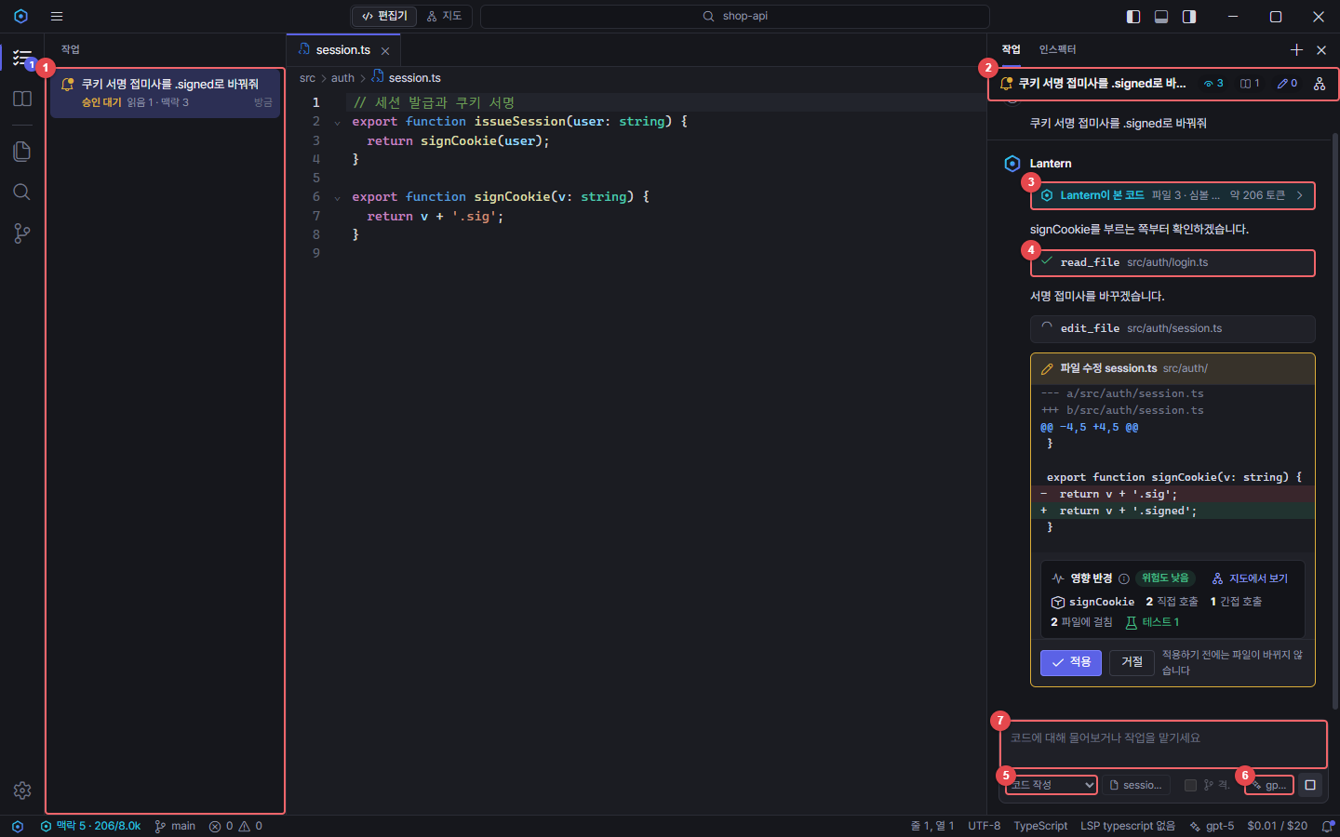
화면 (실제 앱 캡처, 빨간 번호 = 오른쪽 요소 설명) |  | 요소 설명
 |  | No | 요소명 | 설명 | 표시
 |  | 1 | 작업 목록 | 작업별 상태·발자취 요약(맥락·읽음·수정) | 캡처에 표시
 |  | 2 | 작업 머리글 | 작업 제목, 발자취 수, 지도에서 보기 | 캡처에 표시
 |  | 3 | Lantern이 본 코드 | 맥락 엔진이 고른 파일·심볼·토큰과 이유 (펼치기) | 캡처에 표시
 |  | 4 | 도구 호출 | 에이전트가 읽은 파일 등 도구 실행 기록 | 캡처에 표시
 |  | 5 | 에이전트 선택 | 묻기·코드 작성·사용자 정의·외부 에이전트 | 캡처에 표시
 |  | 6 | 모델 버튼 | 연결한 모델 중 기본 모델 빠른 전환 | 캡처에 표시
 |  | 7 | 입력창 | 질문·작업 지시 (Enter 보내기) | 캡처에 표시

화면설계_SCR-04
화면설계서 — SCR-04 승인 카드와 영향 반경
← 화면정의서로
화면 ID | SCR-04
화면명 | 승인 카드와 영향 반경
유형 | 카드
진입 경로 | 에이전트가 파일 수정을 제안할 때
설명 | 수정 Diff와 영향 반경(위험도·호출·테스트)을 보고 적용·거절.
관련 기능 | FN-023, FN-030 ~ FN-032, FN-054

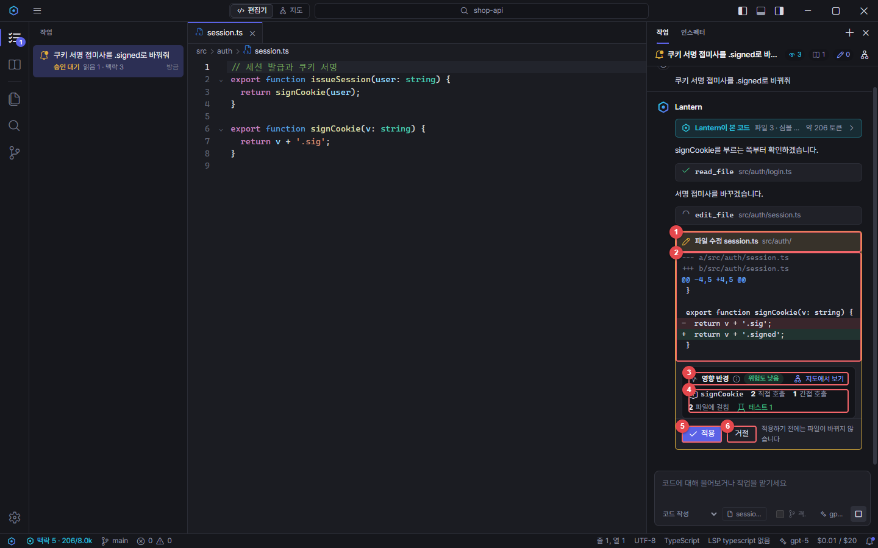
화면 (실제 앱 캡처, 빨간 번호 = 오른쪽 요소 설명) |  | 요소 설명
 |  | No | 요소명 | 설명 | 표시
 |  | 1 | 승인 카드 제목 | 수정 종류와 파일 (이름·폴더 구분) | 캡처에 표시
 |  | 2 | Diff | 바뀌는 줄 미리보기. 적용 전에는 파일이 바뀌지 않음 | 캡처에 표시
 |  | 3 | 영향 반경 머리글 | 위험도, 정적 분석 안내(ⓘ), 지도에서 보기 | 캡처에 표시
 |  | 4 | 영향 수치 | 바뀌는 심볼, 직접·간접 호출, 걸친 파일, 테스트 | 캡처에 표시
 |  | 5 | 적용 | 승인하면 파일을 쓰고 되돌리기 체크포인트를 남김 | 캡처에 표시
 |  | 6 | 거절 | 에이전트에게 거절을 알리고 다른 방법을 묻게 함 | 캡처에 표시

화면설계_SCR-05
화면설계서 — SCR-05 코드 지도
← 화면정의서로
화면 ID | SCR-05
화면명 | 코드 지도
유형 | 가운데 화면
진입 경로 | 제목 표시줄 → 지도 (Ctrl+Alt+M)
설명 | 프로젝트 전체 구조 그래프. 주변 보기·발자취·기억 겹쳐 보기.
관련 기능 | FN-033 ~ FN-035

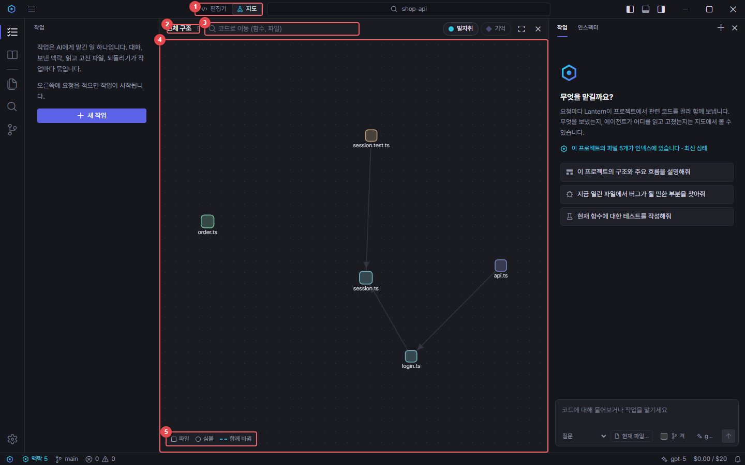
화면 (실제 앱 캡처, 빨간 번호 = 오른쪽 요소 설명) |  | 요소 설명
 |  | No | 요소명 | 설명 | 표시
 |  | 1 | 편집기·지도 전환 | 가운데 화면을 편집기와 코드 지도로 바꾼다 (Ctrl+Alt+M) | 캡처에 표시
 |  | 2 | 경로 | 전체 구조 → 주변 → 영향 반경 단계 표시 | 캡처에 표시
 |  | 3 | 코드로 이동 | 함수·파일 이름으로 찾아 주변 그래프 보기 | 캡처에 표시
 |  | 4 | 그래프 | 파일·심볼 노드와 호출·함께 바뀐 파일 연결. 모듈별 색 | 캡처에 표시
 |  | 5 | 범례 | 노드·연결 종류와 겹쳐 보기(발자취·기억) | 캡처에 표시

화면설계_SCR-05B
화면설계서 — SCR-05B 지도: 영향 반경
← 화면정의서로
화면 ID | SCR-05B
화면명 | 지도: 영향 반경
유형 | 가운데 화면
진입 경로 | 승인 카드·영향 검토 → 지도에서 보기
설명 | 바뀌는 심볼을 중심으로 호출자 1·2단계와 테스트.
관련 기능 | FN-030, FN-033

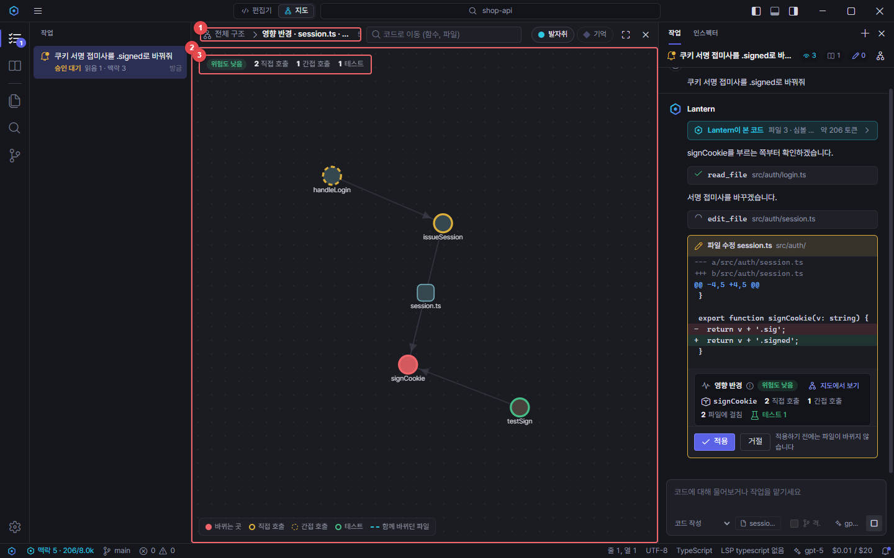
화면 (실제 앱 캡처, 빨간 번호 = 오른쪽 요소 설명) |  | 요소 설명
 |  | No | 요소명 | 설명 | 표시
 |  | 1 | 영향 반경 | 바뀌는 심볼을 중심으로 호출자(1·2단계)와 테스트 | 캡처에 표시
 |  | 2 | 영향 그래프 | 빨강=바뀌는 곳, 주황=직접·간접 호출, 초록=테스트 | 캡처에 표시
 |  | 3 | 요약 상자 | 위험도와 호출·테스트 수 | 캡처에 표시

화면설계_SCR-06
화면설계서 — SCR-06 소스 제어와 커밋 전 영향 검토
← 화면정의서로
화면 ID | SCR-06
화면명 | 소스 제어와 커밋 전 영향 검토
유형 | 사이드바
진입 경로 | 액티비티 바 → 소스 제어 (Ctrl+Shift+G)
설명 | 변경·스테이징·커밋·동기화·이력·브랜치. 커밋 전 영향 검토와 AI 커밋 메시지.
관련 기능 | FN-038 ~ FN-045

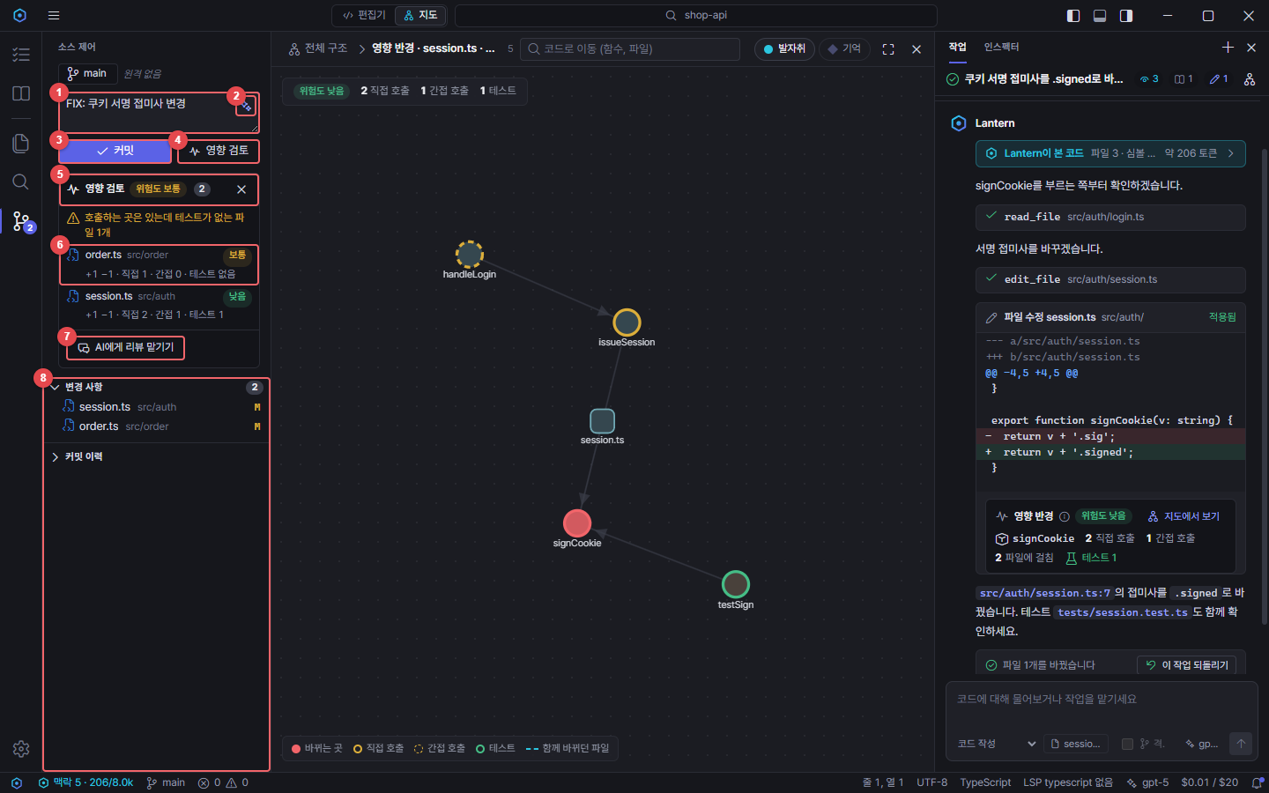
화면 (실제 앱 캡처, 빨간 번호 = 오른쪽 요소 설명) |  | 요소 설명
 |  | No | 요소명 | 설명 | 표시
 |  | 1 | 커밋 메시지 | Ctrl+Enter로 커밋 | 캡처에 표시
 |  | 2 | AI 커밋 메시지 | 스테이징된 변경(없으면 전체)과 최근 커밋 형식으로 작성 | 캡처에 표시
 |  | 3 | 커밋 | 스테이징이 없으면 모두 스테이징할지 묻는다 | 캡처에 표시
 |  | 4 | 영향 검토 | 커밋하지 않은 변경 전체의 영향 반경 계산 | 캡처에 표시
 |  | 5 | 검토 요약 | 전체 위험도, 변경 파일 수 | 캡처에 표시
 |  | 6 | 파일별 영향 | 위험도, 직접·간접 호출, 테스트. 누르면 지도 | 캡처에 표시
 |  | 7 | AI에게 리뷰 맡기기 | 검토 결과와 diff를 붙여 읽기 전용 에이전트로 | 캡처에 표시
 |  | 8 | 변경 목록 | 스테이징·변경 파일, Diff, 커밋 이력, 브랜치 | 캡처에 표시

화면설계_SCR-07
화면설계서 — SCR-07 설정 - 모델
← 화면정의서로
화면 ID | SCR-07
화면명 | 설정 - 모델
유형 | 탭(페이지)
진입 경로 | 설정(Ctrl+,) → 모델 / 상태 표시줄 모델
설명 | 모델 추가·기본 지정·연결 확인·모델 고르기·API 키.
관련 기능 | FN-046 ~ FN-048, FN-060, FN-061

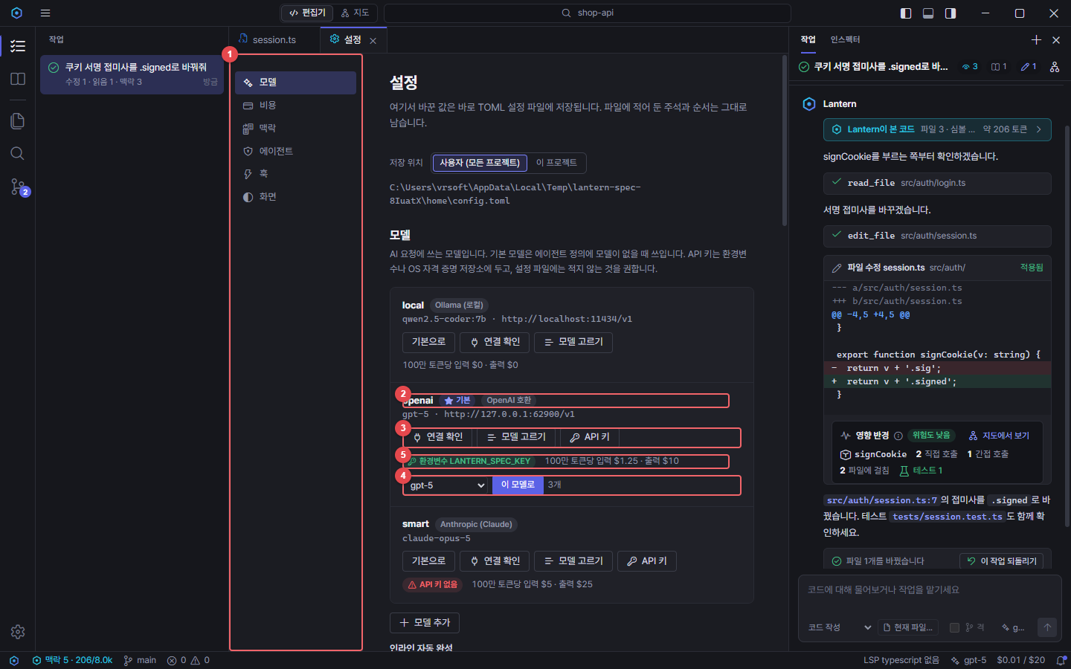
화면 (실제 앱 캡처, 빨간 번호 = 오른쪽 요소 설명) |  | 요소 설명
 |  | No | 요소명 | 설명 | 표시
 |  | 1 | 설정 분류 | 모델·비용·맥락·에이전트·훅·화면 | 캡처에 표시
 |  | 2 | 모델 이름·제공자 | 기본 모델 표시, 제공자 이름 | 캡처에 표시
 |  | 3 | 모델 동작 | 기본으로, 연결 확인, 모델 고르기, API 키 | 캡처에 표시
 |  | 4 | 모델 고르기 | 제공자의 모델 목록 중 대화용 모델만 표시 | 캡처에 표시
 |  | 5 | 키·가격 | 키 출처(환경변수·자격 증명 저장소), 100만 토큰당 가격 | 캡처에 표시

화면설계_SCR-08
화면설계서 — SCR-08 모델 빠른 전환 메뉴
← 화면정의서로
화면 ID | SCR-08
화면명 | 모델 빠른 전환 메뉴
유형 | 팝업
진입 경로 | 채팅 입력창 → 모델 버튼
설명 | 연결한 모델 중 기본 모델을 바로 바꾼다.
관련 기능 | FN-050

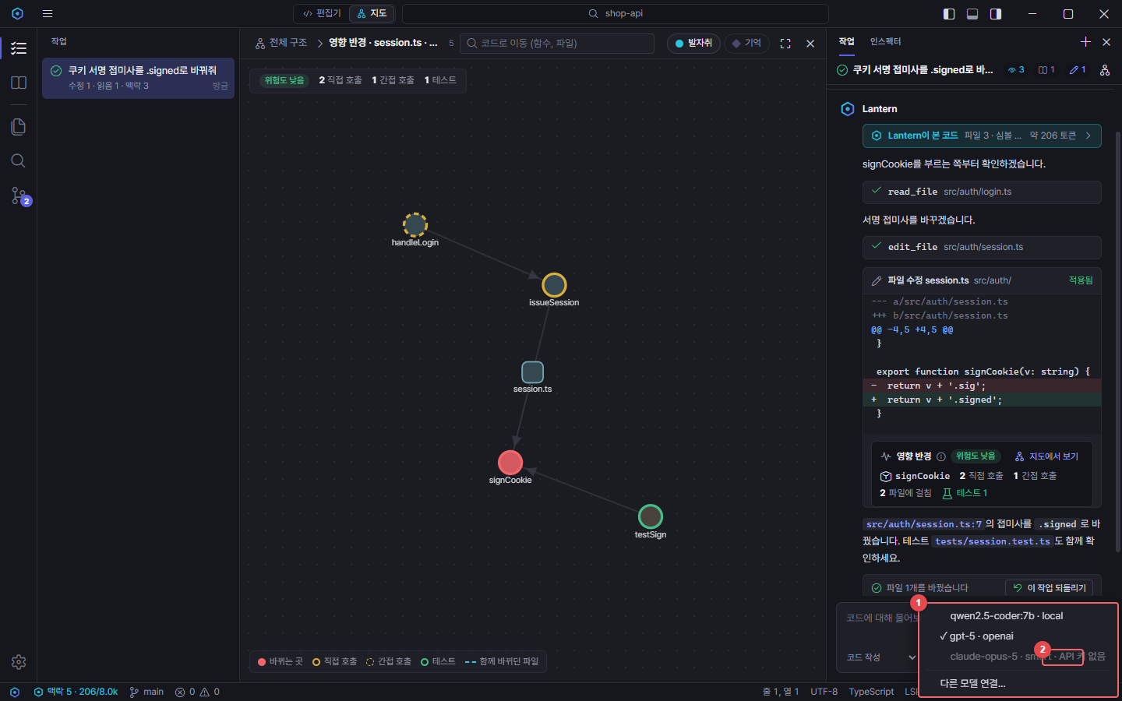
화면 (실제 앱 캡처, 빨간 번호 = 오른쪽 요소 설명) |  | 요소 설명
 |  | No | 요소명 | 설명 | 표시
 |  | 1 | 모델 메뉴 | 연결한 모델 목록(✓ 기본), 키 없는 모델은 비활성, 다른 모델 연결 | 캡처에 표시
 |  | 2 | 모델 버튼 | 채팅 입력창에서 바로 연다 | 캡처에 표시

화면설계_SCR-09
화면설계서 — SCR-09 외부 에이전트 로그인 카드
← 화면정의서로
화면 ID | SCR-09
화면명 | 외부 에이전트 로그인 카드
유형 | 카드
진입 경로 | 에이전트 선택 → 외부 에이전트 → 로그인 필요 시
설명 | ChatGPT 구독·Google 계정 로그인은 에이전트가 직접 진행.
관련 기능 | FN-052, FN-053

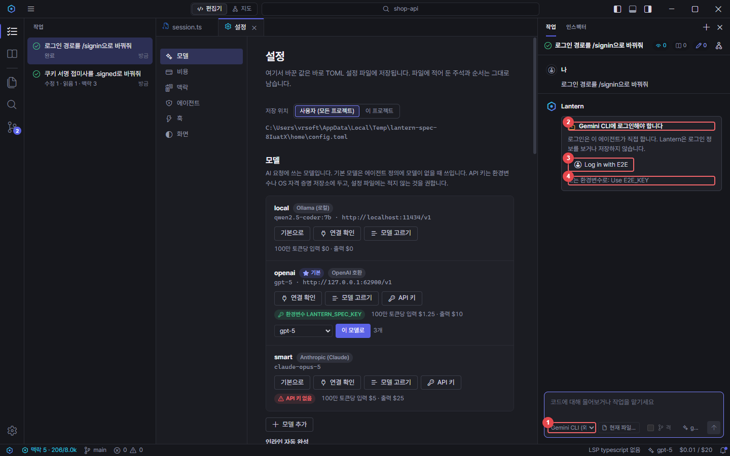
화면 (실제 앱 캡처, 빨간 번호 = 오른쪽 요소 설명) |  | 요소 설명
 |  | No | 요소명 | 설명 | 표시
 |  | 1 | 외부 에이전트 선택 | Codex (외부)·Gemini CLI (외부) 등 ACP 에이전트 | 캡처에 표시
 |  | 2 | 로그인 필요 | 에이전트가 로그인을 요구할 때 표시 | 캡처에 표시
 |  | 3 | 로그인 방법 | 에이전트가 알려 준 방법. 누르면 에이전트가 브라우저 로그인 | 캡처에 표시
 |  | 4 | 환경변수 방법 | 키 환경변수로만 되는 방법은 안내로 표시 | 캡처에 표시

화면설계_SCR-10
화면설계서 — SCR-10 인스펙터
← 화면정의서로
화면 ID | SCR-10
화면명 | 인스펙터
유형 | 사이드바 탭
진입 경로 | 맥락 카드 → 인스펙터에서 전문 보기
설명 | 요청마다 시스템 프롬프트·맥락·도구·토큰·비용 전문.
관련 기능 | FN-026, FN-029

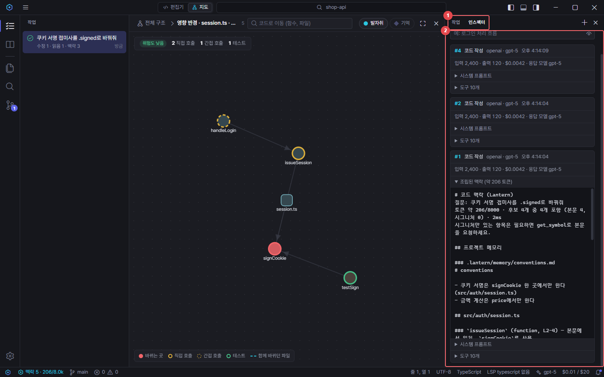
화면 (실제 앱 캡처, 빨간 번호 = 오른쪽 요소 설명) |  | 요소 설명
 |  | No | 요소명 | 설명 | 표시
 |  | 1 | 작업·인스펙터 탭 | 보조 사이드바 전환 | 캡처에 표시
 |  | 2 | 인스펙터 | 요청마다 시스템 프롬프트, 보낸 맥락, 도구, 토큰·비용 전문 | 캡처에 표시

화면설계_SCR-11
화면설계서 — SCR-11 프로젝트 기억
← 화면정의서로
화면 ID | SCR-11
화면명 | 프로젝트 기억
유형 | 사이드바
진입 경로 | 액티비티 바 → 프로젝트 기억
설명 | 팀 규칙을 주제별로 보고 더하며 지도로 본다.
관련 기능 | FN-036, FN-037

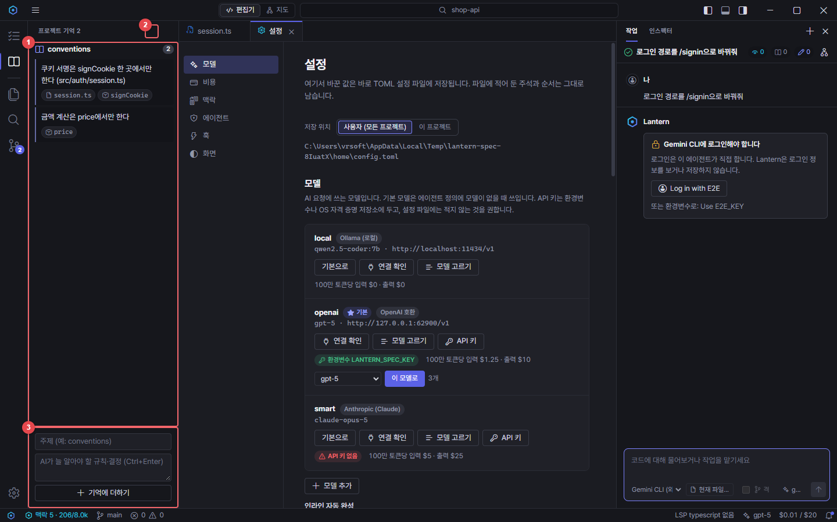
화면 (실제 앱 캡처, 빨간 번호 = 오른쪽 요소 설명) |  | 요소 설명
 |  | No | 요소명 | 설명 | 표시
 |  | 1 | 기억 목록 | .lantern/memory/*.md의 주제별 규칙과 언급한 코드 | 캡처에 표시
 |  | 2 | 기억 지도 | 규칙과 연결된 코드를 지도에서 | 캡처에 표시
 |  | 3 | 기억 추가 | 주제와 규칙을 적어 파일에 더함 | 캡처에 표시

화면설계_SCR-12
화면설계서 — SCR-12 검색
← 화면정의서로
화면 ID | SCR-12
화면명 | 검색
유형 | 사이드바
진입 경로 | 액티비티 바 → 검색 (Ctrl+Shift+F)
설명 | 프로젝트 전체 검색·바꾸기.
관련 기능 | FN-010

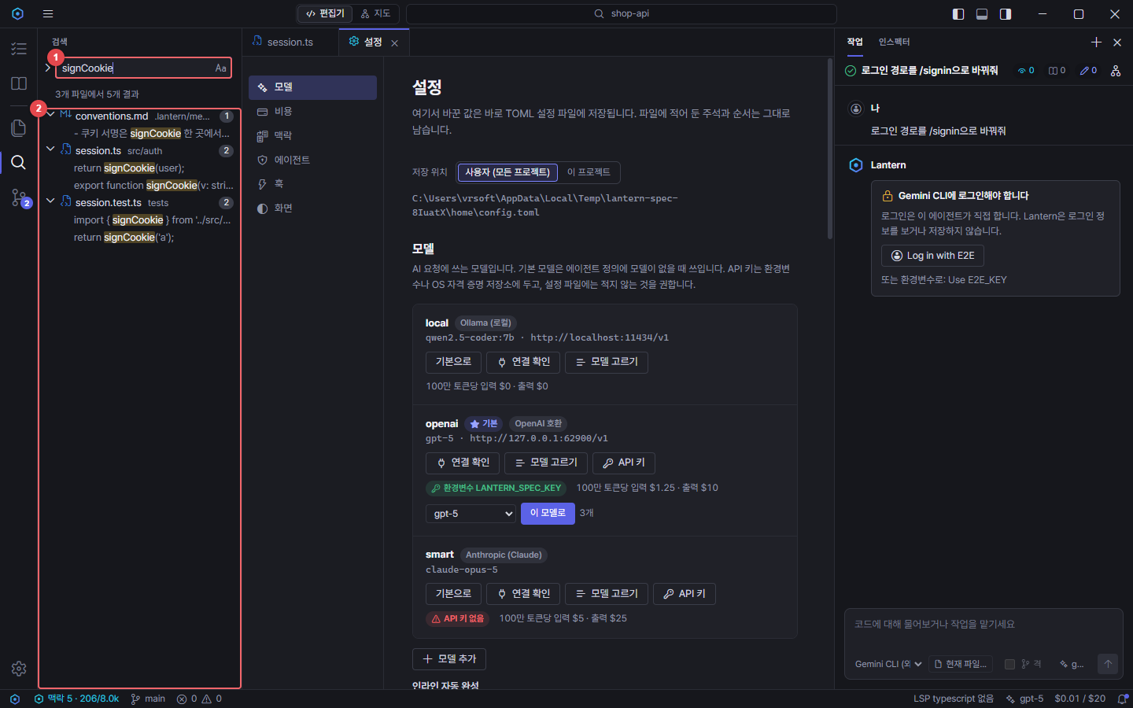
화면 (실제 앱 캡처, 빨간 번호 = 오른쪽 요소 설명) |  | 요소 설명
 |  | No | 요소명 | 설명 | 표시
 |  | 1 | 검색어 | 정규식·대소문자·단어 단위 옵션 | 캡처에 표시
 |  | 2 | 검색 결과 | 파일별 일치 줄. 누르면 해당 줄로 이동 | 캡처에 표시

